Netzdiagram
 | iText | JasperReports | Apache PDFBox
CPU (avg) | 4.53125 | 3.05625 | 5.4125
Memory (max) | 4.6857142857 | 2.0785714286 | 4.9642857143
Latenzzeit (min) | 4.6692307692 | 1.2115384615 | 5.3538461538
Durchsatz (max) | 2.875 | 1.559375 | 5.71875
Verfügbarkeit (avg) | 5.8311826914 | 3.3801065719 | 5.7837945056
Layout Ergebnis | 4.8 | 5.7 | 2.85
API | 5.4 | 5.55 | 3.6
Usability | 5 | 6 | 4

AuswertungNetzdiagramm
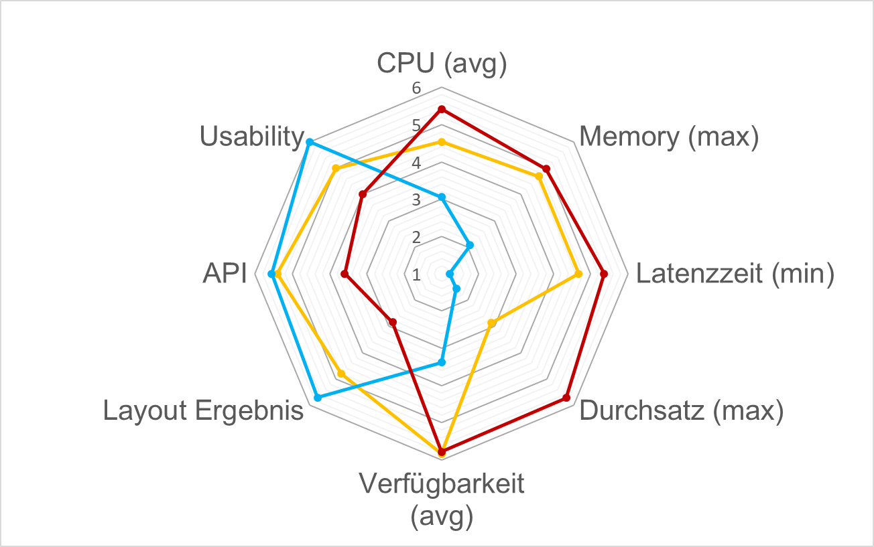
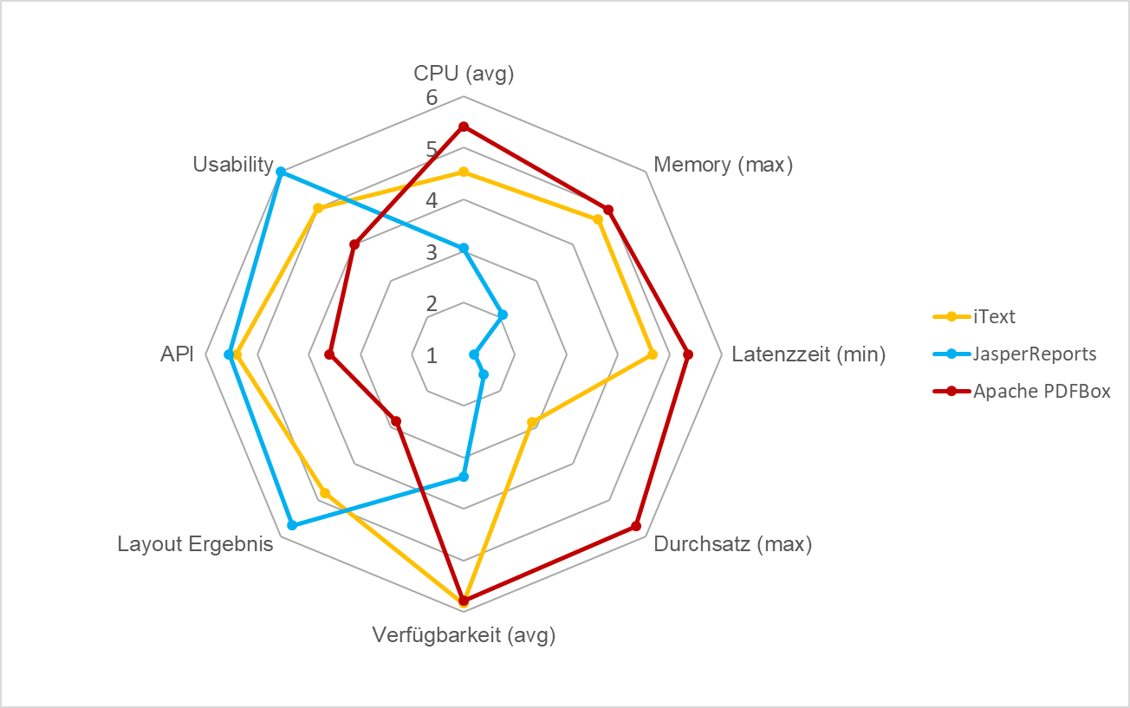
Finales Fazit

 |  |  |  |  |  | Werte
 |  |  | iText | JasperReports | Apache PDFBox | iText | JasperReports | Apache PDFBox | Maximale Punkte

 | Ressoucen | CPU (avg) | 4.53125 | 3.05625 | 5.4125 | 5.65 | 3.29 | 7.06 | 8
 |  | Memory (max) | 4.6857142857 | 2.0785714286 | 4.9642857143 | 376 | 11 | 415 | 1400
 | Performance | Latenzzeit (min) | 4.6692307692 | 1.2115384615 | 5.3538461538 | 954 | 55 | 1132 | 1300
 |  | Durchsatz (max) | 2.875 | 1.559375 | 5.71875 | 60 | 17.9 | 151 | 160
 |  | Verfügbarkeit (avg) | 5.8311826914 | 3.3801065719 | 5.7837945056 | 0.96623653827 | 0.47602131439 | 0.95675890112 | 1
 | Implementation | Layout Ergebnis | 4.8 | 5.7 | 2.85
 |  | API | 5.4 | 5.55 | 3.6
 |  | Usability | 5 | 6 | 4

